发布
上海市市场监督管理局旅行箱包质量监督抽查不合格产品
序号 | 被抽检人 | 被抽检人所在商场/平台 | 商品名称 | 标称商标或品牌 | 型号规格 | 生产日期/批号 | 商品条码 | 标称生产企业（或供货） | 主要不合格项目
1 | 上海新丸商业运营有限公司 | 新世界大丸百货 | 硬箱 |  | 货号：06318 规格：H740*W510*D290（320）mm | 2025.02 | 1063180207101 | 志罗（上海）商贸有限公司 | 振荡冲击性能
2 | 上海雅艺商贸有限公司 | 环贸iapm商场 | 森境奇旅系列-小黄狗行李箱（24寸） |  | 货号：HTT150013 规格：24寸 | / | / | 江西省明创箱包皮具有限公司 | 振荡冲击性能
3 | 上海荟饧品牌管理有限公司 | 盈嘉生活广场 | 锐步Morandi系列拉杆箱 |  | 货号：RB237001L-402 规格：24寸 | / | / | 上海有步商业有限公司 | 振荡冲击性能
4 | 上海嘉定大润发商贸有限公司 | 兆地生活广场 | DK前开款行李箱（20英寸） |  | 货号：9009-h 规格：34×23×50（㎝） | / | 6978418650046 | 平湖市宏信旅游用品有限公司 | 振荡冲击性能
5 | 上海德娜尔澈服饰有限公司吴中路分公司 | 上海万象城（吴中路店） | 拉杆箱 |  | 货号：N245ASU360 规格：长度660mm（24英寸） | / | 6977973800774 | 上海德娜尔澈服饰有限公司 | 振荡冲击性能
6 | 似鸟（上海）家居有限公司长宁茅台路分公司 | 金虹桥商场 | 旅行箱 |  | 货号：Y1185NY 规格：48×29×71cm 26寸 | 2025.01.01 | / | 德州宁丰纺织有限公司 | 振荡冲击性能
7 | 上海壹品临仓科技有限公司 | 建滔商业广场 | 行李箱 |  | 货号：HOTGO1LEX 规格：520*320*755mm | / | / | 海格林（中国）营销有限公司 | 振荡冲击性能
8 | 上海东方电视购物有限公司 | 东方购物 | 拉杆箱24英寸 |  | 货号：SN6660B 规格：44.5*26*64.5（cm） | / | 6941024869126 | 骏洋（福建）旅游用品有限公司 | 振荡冲击性能
9 | 上海东方电视购物有限公司 | 东方购物 | 拉杆箱 |  | 货号：080651 规格：宽400mm*高530mm*厚280mm | / | 6928109300064 | 广州派喜利来电子商务有限公司 | 振荡冲击性能
10 | 上海途智箱包有限公司 | 拼多多 | 旅行硬箱 | 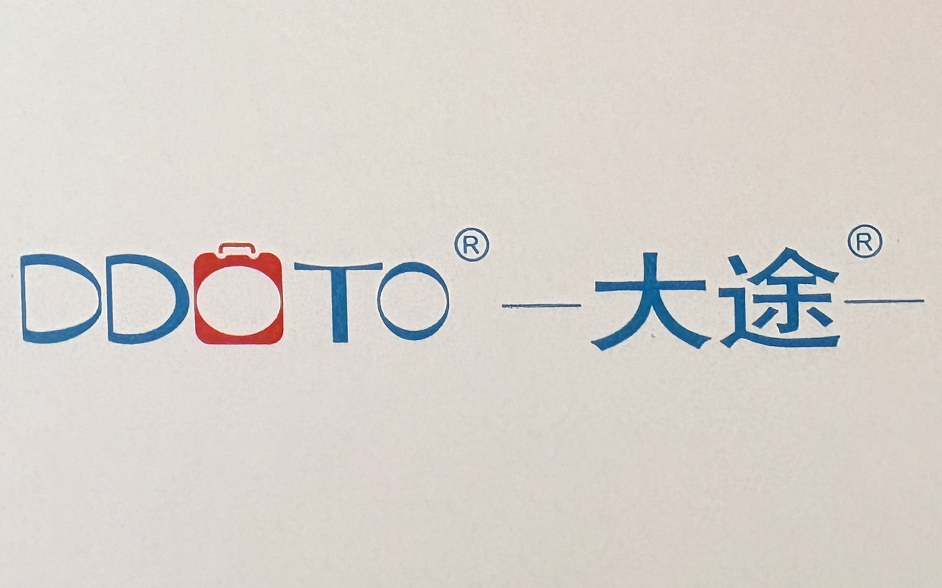 | 货号：G-200 规格：20寸 | / | / | 上海途智箱包有限公司 | 振荡冲击性能
11 | 上海颂子实业有限公司 | 拼多多 | 旅行箱包 |  | 货号：N1366 规格：25寸 | / | / | 上海颂子实业有限公司 | 振荡冲击性能
12 | 上海辉营贸易有限公司 | 得物 | 旅行箱 |  | 货号：1618-24” 规格：60*42*27(+5)cm | / | / | 上海辉营贸易有限公司 | 振荡冲击性能
13 | 上海翰兮科技有限公司 | 抖音商城 | 拉杆箱 |  | 货号：C941039-2 规格：410*245*585mm（24寸） | / | 6901514033192 | 广州狼踞鞋业有限公司 | 振荡冲击性能
14 | 山业（上海）商贸有限公司 | 天猫 | 多功能行李箱 |  | 货号：BAG-CRC1 规格：550mm*360mm290mm | 2024.6.3 | 6972349540629 | 山业（上海）商贸有限公司 | 振荡冲击性能
15 | 上海亿倍箱包有限公司 | 天猫 | PC款铝框拉杆箱 | 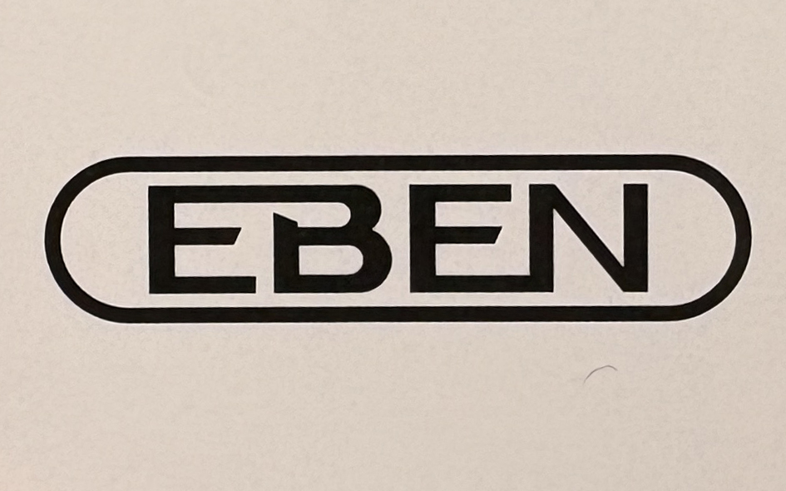 | 货号：EBEN-2006 规格：20寸40cm*25cm*59cm | / | / | 上海亿倍箱包有限公司 | 振荡冲击性能
16 | 上海耀烁贸易有限公司 | 天猫 | 26”炫彩色拉杆箱 |  | 货号：3698699 规格：W45*H66*D27cm | / | 6970018374179 | 景烁皮具（深圳）有限公司 | 振荡冲击性能
17 | 上海酷七贸易有限公司 | 天猫 | 拉杆箱 | 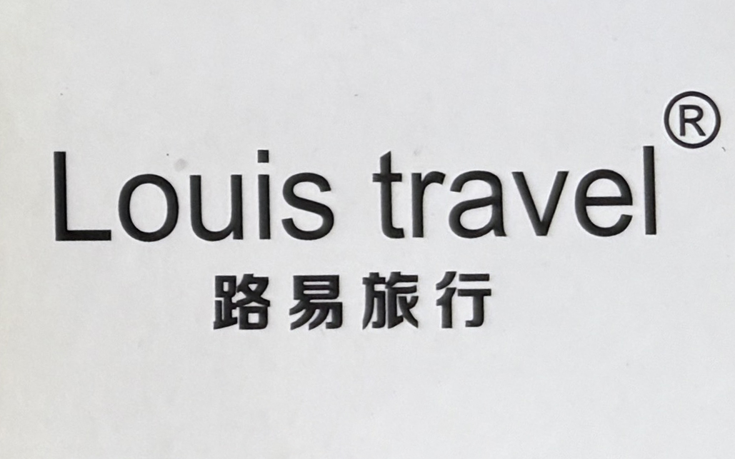 | 货号：LT-9878 规格：26寸 | / | / | 上海酷七贸易有限公司 | 振荡冲击性能

上海市市场监督管理局旅行箱包质量监督抽查所检项目符合相关标准的产品
序号 | 被抽检人 | 被抽检人所在商场/平台 | 商品名称 | 标称商标或品牌 | 型号规格 | 生产日期/批号 | 标称生产企业（或供货）
1 | 无印良品（上海）商业有限公司迎宾大道店 | 上海浦东国际机场T2航站楼 | 硬壳拉杆箱（75L） |  | 货号：EEE03A4S 规格：长71.5×宽46×厚26cm | 2023.08.15 | 无印良品（上海）商业有限公司
2 | 天盈贸易（上海）有限公司第二十五分公司 | 上海浦东国际机场T2航站楼 | 拉杆箱 |  | 货号：TC-26024 规格：525*295*760mm | / | 天盈贸易（上海）有限公司
3 | 上海毅朗商业有限公司 | 佛罗伦萨小镇 | 可扩展四轮拉杆箱 |  | 货号：UF0*40001 规格：360*550*240mm | / | 新秀丽（中国）有限公司
4 | 沃尔玛华东百货有限公司上海施湾分店 | 沃尔玛（施湾路店） | 拉杆箱-18英寸 |  | 货号：DKB4829038-18L 规格：340*450*225mm | / | 广州锐赢体育用品有限公司
5 | 沃尔玛华东百货有限公司上海施湾分店 | 沃尔玛（施湾路店） | 拉杆箱-20寸 |  | 货号：HL011A.1.68 规格：510*350*230(mm) | / | 广州市汇桐实业集团有限公司
6 | 沃尔玛华东百货有限公司上海施湾分店 | 沃尔玛（施湾路店） | 爱华仕拉杆箱 |  | 货号：OCX6761-24 规格：590*420*260mm | / | 广东爱华仕箱包集团有限公司
7 | 利怡达商业置业（上海）有限公司 | 上海久光中心 | 爱可乐PC142K拉杆箱 |  | 货号：1124TK142799300 规格：445*370*760mm | / | 上海海琛投资管理有限公司
8 | 利怡达商业置业（上海）有限公司 | 上海久光中心 | 宽体拉杆箱 |  | 货号：4SBIU0029 规格：420*260*580mm | / | 杭州红蜻蜓轻户外用品有限公司
9 | 上海新丸商业运营有限公司 | 新世界大丸百货 | 拉杆箱 |  | 货号：PF5328H 规格：365*255*490mm | / | 上海冠军贸易有限公司
10 | 上海新丸商业运营有限公司 | 新世界大丸百货 | 吐司箱 |  | 货号：15235 规格：20寸 | / | 乐几科技（北京）有限公司
11 | 上海晋晔信息科技有限公司第七十九分公司 | 上海来福士广场 | 米家旅行箱（24英寸） |  | 货号：MJLXXPCRM 规格：433*275*665mm | / | 上海润米科技有限公司
12 | 德鹰（上海）时装发展有限公司中山北路店 | 环球港 | 行李箱 |  | 货号：R182314S6 规格：385mm*230mm*570mm | / | 德鹰（上海）时装发展有限公司
13 | 威富服饰（上海）有限公司第七十分公司 | 环球港 | 旅行袋 |  | 货号：NF0A52SS/OS 规格：457.2*279.4*279.4 | / | 威富服饰（中国）有限公司
14 | 维氏刀具商业（上海）有限公司徐汇第一分公司 | 港汇恒隆广场 | 拉杆箱 |  | 货号：610927 规格：500*750*320mm | / | 维氏刀具商业（上海）有限公司
15 | 伊稻（上海）商业有限公司徐汇区华山路分公司 | One ITC | PISTACHIO WEEKEND旅行箱 |  | 货号：CBF18G1B1 规格：18寸 | / | 伊稻（上海）商业有限公司
16 | 上海雅艺商贸有限公司 | 环贸iapm商场 | 窄边铝框行李箱-24寸 |  | 货号：HTT10010 规格：24寸 | / | 东莞市汇美旅行用品有限公司
17 | 上海荟饧品牌管理有限公司 | 盈嘉生活广场 | NAUTICA Classic系列 Voyage简约拉杆箱 |  | 货号：NA227004L-416 规格：24寸 | / | 上海有包信息科技有限公司
18 | 上海嘉定大润发商贸有限公司 | 兆地生活广场 | 24英寸万向轮行李箱 |  | 货号：CX8117-24 规格：680*460*260mm | / | 江苏卡拉扬商务休闲用品有限公司
19 | 上海嘉定大润发商贸有限公司 | 兆地生活广场 | 简维斯拉杆箱 |  | 货号：2121# 规格：35*23*57（㎝） | 2024.11.30 | 丽水市金得曼箱包有限公司
20 | 华创（上海）服饰有限公司吴中路分公司 | 上海万象城（吴中路店） | 拉杆箱 |  | 货号：80-S364 规格：364*240*500mm | / | 同创生活科技（深圳）有限公司
21 | 似鸟（上海）家居有限公司长宁茅台路分公司 | 金虹桥商场 | 旅行箱 |  | 货号：L630 规格：46×35×75cm 28寸 | 2024.07.21 | 保定翰林途箱包制造有限公司
22 | 多样屋生活用品（上海）有限公司 | 金虹桥商场 | 拉杆箱 |  | 货号：A-6661K 规格：39*24*55cm 20inch | / | 浙江银座箱包有限公司
23 | 上海壹品临仓科技有限公司 | 建滔商业广场 | 八轮旋转拉杆箱L-28英寸 |  | 货号：NE5*18004 规格：560*770*320mm | / | 新秀丽（中国）有限公司
24 | 百联全渠道电子商务有限公司 | I百联 | 67CM双轮式四轮拉杆箱 |  | 货号：00303981012 规格：440*670*260（mm） | / | 大使（东莞）箱包有限公司
25 | 上海东方电视购物有限公司 | 东方购物 | 洛克兰拉杆箱 |  | 货号：岩石款（灰24”） 规格：460×285×680mm | / | 江苏洛克兰经贸发展有限公司
26 | 上海东方电视购物有限公司 | 东方购物 | 拉杆箱 |  | 货号：GD2657-24A 规格：24寸64*40*26cm | / | 广州啄木鸟服饰箱包有限公司
27 | 上海东方电视购物有限公司 | 东方购物 | 拉杆箱 |  | 货号：ELCL5562-26-01 规格：640*440*260（mm） | / | 森彩贸易（上海）有限公司
28 | 上海途加箱包商贸有限公司 | 得物 | TUPLUS时间胶囊系列18寸登机箱（抹茶绿） |  | 货号：TS-2-18 规格：384*562*230mm | / | 上海途加箱包商贸有限公司
29 | 维力箱包（上海）有限公司 | 得物 | 旅行箱包 |  | 货号：807788 规格：25寸 | / | 维力箱包（上海）有限公司
30 | 上海登鹤贸易有限公司 | 得物 | 旅行箱 |  | 货号：2022 规格：24寸 | / | 上海登鹤贸易有限公司
31 | 沃歌（上海）品牌管理有限公司 | 抖音商城 | 90分莱茵河（扩容）旅行箱24英寸 |  | 货号：2314 规格：660mm*460mm*270mm | / | 上海润米科技有限公司
32 | 上海新顶箱包有限公司 | 抖音商城 | 拉杆箱 |  | 货号：AP7610 规格：7610-3 | / | 上海顶新箱包有限公司
33 | 迪卡侬（上海）体育用品有限公司 | 抖音商城 | 迪卡侬乒乓球行李箱20英寸 |  | 货号：350153 规格：565mm*380mm*230mm | / | 迪脉（上海）企业管理有限公司
34 | 特强实业（上海）有限公司 | 天猫 | AIRWAY航空拉杆箱 |  | 货号：AW027-C 规格：H75*W44*D35（CM） | / | 嘉兴市大博箱包有限公司
35 | 伊振（上海）商业管理有限公司 | 天猫 | GOTRIP小王子系列旅行箱 |  | 货号：LLTPS2208P24YLW01A001 规格：24寸 | / | 伊振（上海）商业管理有限公司
36 | 上海绿芽箱包有限公司 | 天猫 | 万向轮拉杆箱 |  | 货号：IC21S1 规格：43*30*60cm | / | 上海春群旅游用品有限公司
37 | 爱特思电子商务（上海）有限公司 | 天猫 | 手提包-背包 |  | Zara | / | 爱特思电子商务（上海）有限公司
38 | 泰格斯（上海）电脑配件有限公司 | 天猫 | 拉桿箱 |  | 货号：TBR003EU-73 规格：43.2*24.5*40cm | / | 泰格斯（上海）电脑配件有限公司
39 | 上海圆迈贸易有限公司 | 京东 | One’s Member前开盖行李箱 | 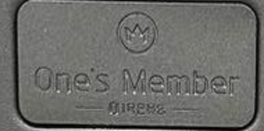 | 货号：OM01 规格：20英寸550*370*250mm | / | 上海智奥一号店信息技术有限公司
40 | 上海圆迈贸易有限公司 | 京东 | 京东京造[无界]行李箱 |  | 货号：JZ2558 规格：26英寸-410*325*700mm | / | 北京京东世纪信息技术有限公司
41 | 上海圆迈贸易有限公司 | 京东 | 地平线8号旅行者系列旅行箱24英寸 | 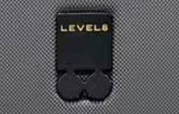 | 货号：LA-1689-14T00 规格：44.5*26.5*66cm | / | 成都远行客科技有限公司
42 | 上海圆迈贸易有限公司 | 京东 | 旅行箱包 |  | 货号：H9876K 规格：440*290*680mm（24”） | / | 广州汉客科技有限公司
43 | 上海圆迈贸易有限公司 | 京东 | 行李箱 |  | 货号：HKALGA0ABAA003 规格：440*290*680mm（24”） | / | 平湖市大熊箱包有限公司

